キューシート
 | BRM731近畿200km徳島 フラットナイト |  |  |  |  |  |  | Ｖer.1.0.1 ST1：30
NO. | 区間距離 | 総距離 | 信号 | 形状 | 方向 | 次道路 | 交差点名 | メモ（目印、コンビニ、交差点など）
1 | 0.0 | 0.0 |  |  |  | 県道３０号 |  | DEPART 藍場浜公園こども広場
2 | 1.5 | 1.5 | 🚥 | ╋ | 直進 | 県道３９号 | 吉野橋東
3 | 4.5 | 6.0 | 🚥 | ┫ | 左折 | 県道３９号
4 | 4.2 | 10.2 |  | ┳ | 右折 | 市道 |  | 旧撫養街道
5 | 2.3 | 12.5 |  | ┫ | 左折 | 市道
6 | 0.8 | 13.3 | 🚥 | ╋ | 左折 | 国道１１号
7 | 49.0 | 62.3 |  | ┃ | 左側 | 国道１１号 |  | PC1 ローソンさぬき志度駅前店 レシート取得（3：19-5：38）
8 | 7.0 | 69.3 | 🚥 | ╋ | 右折 | 市道 | 高松町 | 屋島スカイウェイ
9 | 4.1 | 73.4 |  | Ｕ | 折返し | 市道 |  | FC1 駐車場右奥にある『ようこそ屋島へのモニュメント』と一緒にバイクを撮影
10 | 4.1 | 77.5 | 🚥 | ╋ | 右折 | 国道１１号 | 高松町
11 | 5.5 | 83.0 | 🚥 | ╋ | 直進 | 市道 | 番町交差点
12 | 2.2 | 85.2 | 🚥 | ┳ | 右折 | 県道３３号 | 高松市西宝町一丁目 | 丸亀街道
13 | 1.6 | 86.8 | 🚥 | ┣ | 右折 | 県道１６号 |  | 右前方の県道１６号線へ
14 | 10.1 | 96.9 |  | ┃ | 左側 | 県道１６号 |  | FC2 『瀬戸内海国立公園大崎山鼻案内図』と一緒にバイクを撮影
15 | 10.4 | 107.3 |  | ┣ | 右折 | 県道１８６号
16 | 3.8 | 111.1 | 🚥 | ╋ | 右折 | 県道１８６号
17 | 2.7 | 113.8 | 🚥 | ╋ | 右折 | 県道１８６号 | 坂出市両景橋西詰
18 | 0.4 | 114.2 | 🚥 | ╋ | 左折 | 県道１８６号 | 坂出市築地橋南
19 | 1.0 | 115.2 | 🚥 | ┳ | 右折 | 県道１８６号 | 坂出市御供所
20 | 0.5 | 115.7 | 🚥 | ┫ | 左折 | 県道１８６号 | 坂出市番の州入口
21 | 1.2 | 116.9 | 🚥 | ╋ | 直進 | 県道１９３号 | 宇多津町新宇多津橋東詰
22 | 5.6 | 122.5 | 🚥 | ╋ | 直進 | 県道２１号
23 | 11.6 | 134.1 | 🚥 | ╋ | 右折 | 県道２１号 | ＪＲ詫間駅西
24 | 0.4 | 134.5 | 🚥 | ┫ | 直進 | 県道２３１号
25 | 2.1 | 136.6 | 🚥 | ╋ | 左折 | 県道２３１号 | 浜田
26 | 3.5 | 140.1 | 🚥 | ╋ | 左側 | 県道２３１号 |  | PC2 ファミリーマート三豊仁尾町店 レシート取得（5：37-10：50）
27 | 0.7 | 140.8 | 🚥 | ╋ | 直進 | 県道２１号
28 | 6.1 | 146.9 | 🚥 | ┣ | 右折 | 市道
29 | 2.3 | 149.2 | 🚥 | ╋ | 右折 | 市道 | 観音寺市八幡
30 | 0.5 | 149.7 |  | ┫ | 左折 | 市道
31 | 0.3 | 150.0 | 🚥 | ╋ | 直進 | 県道２１号
32 | 4.6 | 154.6 | 🚥 | ╋ | 右折 | 市道
33 | 0.4 | 155.0 | 🚥 | ╋ | 右折 | 国道１１号 | 一の宮
34 | 15.7 | 170.7 | 🚥 | Ｋ | 右前方 | 市道 |  | 変形十字路
35 | 6.7 | 177.4 | 🚥 | ┳ | 右折 | 県道１３号
36 | 17.6 | 195.0 |  | Ｙ | 右前方 | 県道１３号
37 | 8.7 | 203.7 |  | ┃ | 左側 | 県道１３号 |  | ARIVEE ファミリーマート西条船屋店 レシート取得（7：23-15：00）
38 | 1.4 | 205.1 | 🚥 | Ｙ | 右前方 | 市道 | 船屋石風呂交差点
39 | 2.3 | 207.4 | 🚥 | ┳ | 右折 | 市道
40 | 0.3 | 207.7 |  | ┫ | 左側 | 市道 |  | ブルベカード提出場所 西条市地域創生センター （11：00～16：00） ３階第２研修室

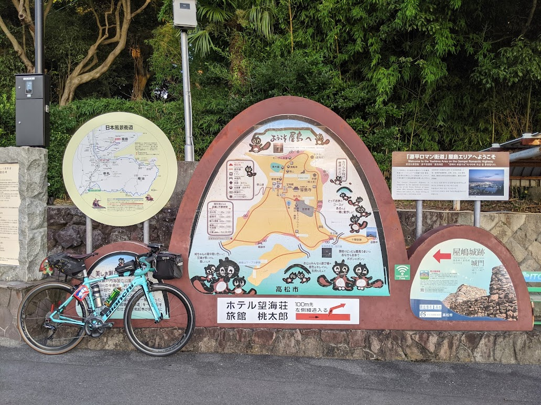

フォトチェック１ 屋島駐車場右奥にある『ようこそ屋島へ』モニュメントとバイクを撮影

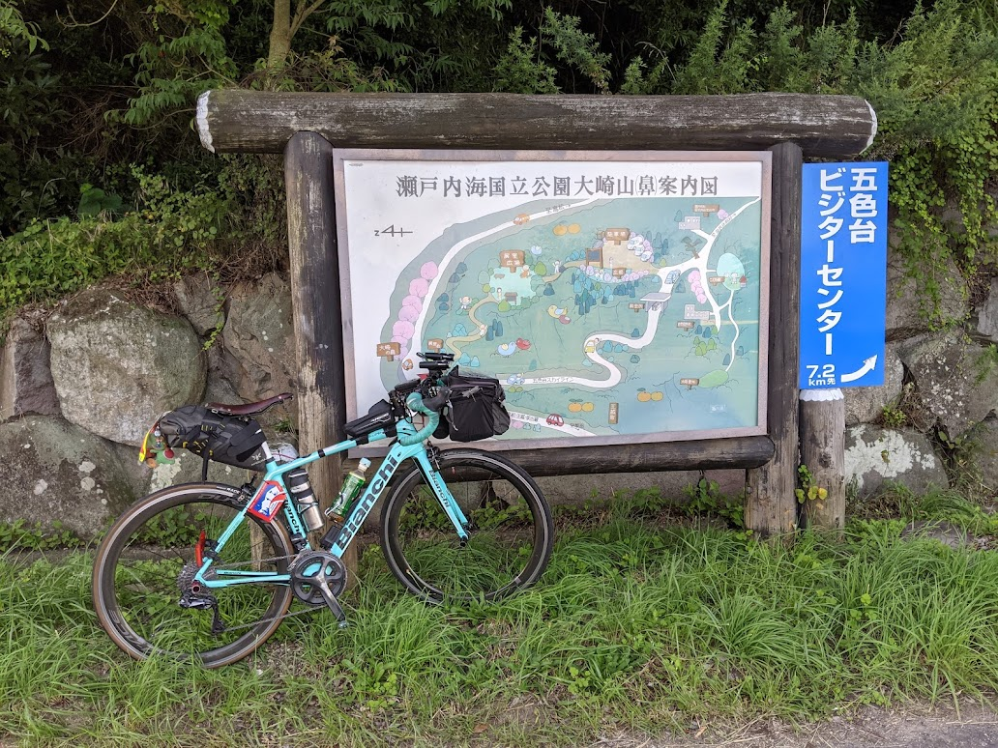

フォトチェック２ 『瀬戸内海国立公園大崎山鼻案内図』と一緒にバイクを撮影

